Consignes
Tableau de bord relatif à la sensibilisation du personnel à l'environnement
Dernière révision du fichier : janvier 2025

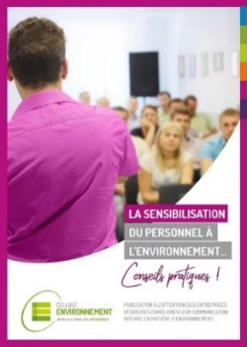
La mise en œuvre d'une démarche environnementale au sein d'une entreprise implique bien souvent des changements de comportements de la part des collaborateurs. Ces changements peuvent surprendre, susciter des questions ou des incompréhensions et être difficilement acceptés par ceux qui les vivent. Ils doivent donc être accompagnés d'une communication claire et structurée afin d'impliquer toutes les personnes concernées.
Ce tableau de bord a pour objectif de vous aider à vous situer en matière de sensibilisation du personnel. En fonction de vos réponses, certaines pistes d'amélioration vous sont proposées.
Cet outil a été conçu sur base de notre expérience de terrain et est inspiré du contenu de notre brochure "La sensibilisation du personnel à l'environnement… conseils pratiques" qui est téléchargeable gratuitement sur notre site www.environnement-entreprise.be (rubrique "Boîte à outils").

Les 5 premières feuilles abordent 5 éléments clés d'une démarche de sensibilisation :
 | 1. L'objectif principal
 | 2. Les ressources allouées
 | 3. La circulation de l'information
 | 4. L'implication du personnel
 | 5. la répétition de l'information
Chaque feuille comprend une liste de questions en lien avec le thème abordé (encadré rose). Vous y répondez en choisissant la (les) propositions du menu déroulant (cases rose de la colonne C et parfois de la colonne D) qui correspondent le mieux à votre situation.
Seules les | cellules de couleur rose | nécessitent une réponse de votre part, toutes les autres sont protégées et ne peuvent être modifées.
En fonction de vos réponses, un graphique vous donne une première représentation visuelle de votre situation et du potentiel d'amélioration. Une série de conseils adaptés en fonction de vos réponses apparaissent également en-dessous (encadré bleu).
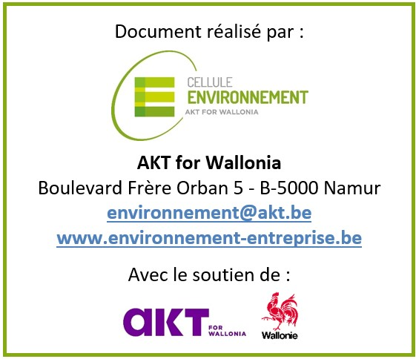
La dernière feuille "Résultats" vous présente une vision globale de votre situation de sorte que vous puissiez rapidement identifier les axes à améliorer.

Que faire une fois le fichier complété ?

N'hésitez pas à contacter un conseiller de la Cellule Environnement (via environnement@akt.be) afin d'échanger sur les résultats obtenus. Grâce à son regard externe, le conseiller pourra vous conforter dans votre démarche de sensibilisation ou vous réorienter si besoin.

1. Objectif
 | 1. L'OBJECTIF DE LA SENSIBILISATION
 | La première question à se poser lors d'une démarche de sensibilisation est : POURQUOI sensibiliser ? Une fois la raison identifiée, celle-ci doit être connue et partagée au sein de toute l'entreprise, pas par quelques personnes uniquement.
Progression
 | 0 | 35
 |  | Réponses
1.1. | Les objectifs poursuivis par les actions de sensibilisation sont-ils clairement définis et chiffrés ?
 | (choix unique)
 | Exemple : réduction de 10% des consommations électriques en 5 ans, augmentation de 20% du taux de recyclage des déchets d'ici 2030…

1.2. | Le contexte entourant chaque action de sensibilisation est-il présenté à chaque collaborateur ?
 | (choix unique)
 | Exemple : engagement de l'entreprise dans une démarche de certification environnementale, volonté de réduire l'empreinte carbone, volonté de réduire les quantités de déchets…

1.3. | Les actions de sensibilisation et les messages sont utilisés pour :
 | (choix multiple)
 | Rappeler les gestes à adopter
 | Rappeler le contexte et les objectifs environnementaux de l'entreprise
 | Informer sur les résultats des actions de sensibilisation (positifs ou négatifs)

 | QUELQUES CONSEILS…

 | Pour définir les objectifs, pensez "SMART" !

2. Ressources
 | 2. LES RESSOURCES ALLOUÉES
 | Les moyens alloués à la sensibilisation (temps, personnes à disposition, ressources internes ou externes…) influencent fortement son efficacité. Les connaître permet notamment de déterminer le pouvoir d'action et la stratégie à adopter.
Progression
 | 0 | 37
 |  | Réponses
2.1. | Quelles sont les personnes impliquées dans la sensibilisation du personnel à l'environnement ?
 | (choix multiple)
 | Le conseiller en environnement
 | Le service interne de communication
 | La direction
 | D'autres personnes de l'entreprise (conseiller en prévention, RH, stagiaire…)
 | Un ou des prestataires externes (agence de communication, formateur…)

2.2. | Les actions de sensibilisation bénéficient-elles d'un budget propre ?
 | (choix unique)

2.3. | Les actions de sensibilisation sont-elles facilement identifiables par un élément commun (logo, slogan, charte graphique, mascotte…) qui y est associé ?
 | (choix unique)

 | QUELQUES CONSEILS…

 | Une image vaut mieux que 1000 mots…
 | La réflexion et la préparation sont de mise lors de la conception des messages.
 | N'hésitez donc pas à solliciter les compétences de tous vos collaborateurs (en matière artistique, de communication...).

3, Circulation de l'information
 | 3. LA CIRCULATION DE L'INFORMATION
 | Pour sensibiliser efficacement, il convient de diffuser les messages par un vecteur approprié, à des endroits stratégiques et à des moments opportuns. Les supports de communication peuvent (et doivent) donc varier en fonction du public-cible.

Progression
 | 0 | 60
 |  | Réponses
3.1. | Quels canaux de communication existent au sein de l'entreprise pour informer le personnel ? Et lesquels sont employés pour sensibiliser à l'environnement ?
 | (choix multiple) | Existe au sein de l'entreprise | Est employé pour la senibilisation à l'environnement
 | Le contact direct (dialogues individuels ou par petits groupes)
 | Les documents "papier" (dépliants, consignes écrites…)
 | Les valves d'information et affichages (écrans...)
 | Des réunions d'échange (avec la direction, toolbox meetings…)
 | Les séances d'information ou de formation
 | L'intranet, les emails et autres moyens digitaux (réseaux sociaux...)
 | Des documents personnalisés (carte d'identité environnementale liée à la fonction…)

3.2. | Des moyens ludiques et interactifs sont-ils également utilisés pour sensibiliser le personnel ?
 | (choix multiple)
 | Mise en situation avec des exercices pratiques
 | Concours / Challenge interne
 | Gamification
 | Team building & atelier participatif
 | Autre

 | QUELQUES CONSEILS…

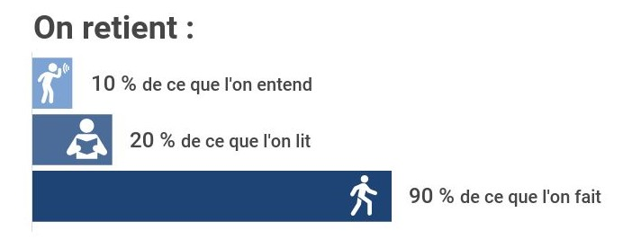
 | Connaissez-vous le NUDGING ou l'art d'inciter le changement de comportement sans l’imposer ?
 | Le principe réside dans le fait que beaucoup de nos choix se font automatiquement en réponse aux signaux émanant de l'environnement.
 | En voici quelques exemples :
 | - Les traces de pas qui mènent vers l’escalier et détournent de l’escalator
 | - Les mouches dessinées dans les urinoirs
 | - Le nombre de calories brûlées indiqué sur chaque marche pour encourager l’utilisation de l’escalier

4. Implication du personnel
 | 4. L'IMPLICATION DU PERSONNEL
 | Être à l'écoute, aussi bien des partisans que des détracteurs, permet de recueillir des informations très intéressantes pour améliorer la stratégie de communication. Il est parfois même pertinent de créer des occasions pour que les gens s'expriment.

Progression
 | 0 | 35
 |  | Réponses
4.1. | Quels canaux sont à la disposition du personnel pour faire remonter des suggestions, idées ou feed-back ?
 | (choix multiple)
 | Le contact direct avec des personnes ressources (responsable environnement, membre de la Greenteam…)
 | Un groupe d'échange (Greenteam...)
 | Des sondages ou enquêtes de terrains
 | Une boîte à idées (réelle ou virtuelle)
 | Autre

4.2. | Comment jugeriez-vous l'utilisation de ces canaux par le personnel ?
 | (choix unique)

4.3. | Les propositions issues de ces canaux sont discutées :
 | (choix unique)

4.4. | Les bonnes idées concrétisées font l'objet d'une mise en avant de la personne ayant fait la suggestion ?
 | (choix unique)

 | QUELQUES CONSEILS…

 | Parce que deux têtes pensantes valent mieux qu'une !
 | Une Greenteam est un groupe de travail composé de personnes motivées souhaitant s'impliquer dans la démarche environnementale de l'entreprise.
 | Il s'agit d'un bon moyen d'impliquer le personnel sans faire reposer toute la responsabilité d'un projet sur une seule personne.

5. Répétition de l'information
 | 5. LA RÉPÉTITION DE L'INFORMATION
 | Les anciennes habitudes sont tenaces... il est donc nécessaire d'inscrire son travail de sensibilisation dans le temps. La répétition est un facteur important pour maintenir durablement la mobilisation de chacun des collaborateurs.
Progression
 | 0 | 30
 |  | Réponses
5.1. | Les événements du calendrier sont-ils pris en compte dans la diffusion des messages ?
 | (choix unique)
 | Exemple : utilisation rationnelle du chauffage en hiver, tri des déchets lors du Grand Nettoyage de Printemps, utilisation rationnelle de l'eau lors des Journées wallonnes de l'eau…

5.2. | Les messages de sensibilisation sont-ils "rafraichis" pour ne pas tomber dans l'oubli ?
 | (choix unique)
 | Exemple : relooking des affiches, reformulation des messages…

5.3. | Les canaux de communication sont-ils évalués en fonction de leur efficacité et adaptés en conséquence ?
 | (choix unique)
 | Exemple : les emails sont-ils lus ? L'affichage est-il présent en suffisance et réalisé aux bons endroits ? …

5.4. | Ces messages sont-ils appuyés par un contact direct (discussion, échange...) auprès des collaborateurs ?
 | (choix unique)

 | QUELQUES CONSEILS…

 | Rien ne sert de courir, il faut partir à point !
 | La sensibilisation est un processus de longue haleine qui nécessite un travail continu afin de modifier durablement les comportements et d’améliorer continuellement les résultats.
 | Afin que l’action ne s’essouffle pas, il est préférable que la sensibilisation soit régulière et étalée dans le temps plutôt que qu'intense mais ponctuelle.

Résultats
 | LA SENSIBILISATION DANS VOTRE ENTREPRISE
 | TABLEAU DE BORD
RÉSULTAT GLOBAL
Objectif | 0.0%
Ressources | 0.0%
Circulation | 0.0%
Implication | 0.0%
Répétition | 0.0%
La diffusion des messages
 | Sensibilisation active | Canaux variés | Adaptation du message | Appui du message
 | 0.0% | 0.0% | 0.0% | 0.0%

La sensibilisation est essentielle. Contactez-nous pour des conseils utiles. |  | Le bon message, c'est celui qui est diffusé au bon endroit et au bon moment !

Approche "top-down"
Objectif ciblé | 0.0%
Objectif commun | 0.0%
Dynamique de groupe | 0.0%
Soutien du management | 0.0%
Approche "bottom-up"
Écoute et dialogue | 0.0%
Reconnaissance | 0.0%
Marge de progrès | 200.0%

Excellent ! Avec un objectif clair et partagé, la réussite est proche. |  | Accordez plus d'importance à l'écoute du personnel. Celui-ci est plein de ressources et connaît souvent les petits détails utiles du fonctionnement de l'entreprise.
L'ensemble des acteurs doit être impliqué.

 | ENVIE D'ALLER PLUS LOIN ? / BESOIN D'AIDE ?
Grâce à ce tableau de bord, vous avez pu identiffer les différents éléments d'une bonne sensibilisation et vous situer par rapport à ceux-ci.
Vous pouvez prendre rendez-vous avec l'un de nos conseillers via l'adresse environnement@akt.be.
Sur base des résultats de votre tableau de bord, nous pourrons vous aider à déterminer les actions pertinentes à mettre en œuvre.
Nos services sont entièrement gratuits et confidentiels.

La Cellule Environnement propose toute une série d'outils pratiques pour aider les entreprises dans leurs démarches environnementales, notamment en matière de sensibilisation du personnel. Ils sont disponibles gratuitement dans la rubrique "Boîte à outils" de notre site www.environnement-entreprise.be. Découvrez les sans tarder !

